Tarif Market Place
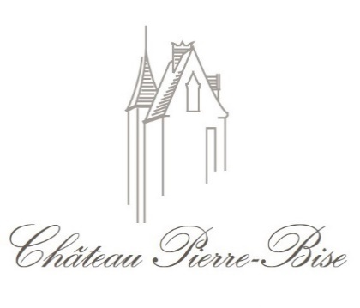
Château Pierre-Bise
lieu dit Pierre-Bise
49750 Beaulieu sur Layon
SIRET: 52329981600018
Tel. :0241783144
Email: chateaupb@hotmail.com
Site Internet

BON DE PRE-COMMANDE MARKET-PLACE
SALON DES VIGNERONS DE GIF SUR YVETTE - AVRIL 2022

Client:
Nom: |  | Prénom:
Adresse:

Code Postal: |  | Ville:
Email: |  | Tél. :

 |  | Btle | Millésime | Prix TTC | Qté | Total
Vins Blancs
Anjou Blanc Le Haut de La Garde |  | 75cl | 2020 | 13.50 €
Savennières Clos de Coulaine |  | 75cl | 2019 | 21.00 €
Savennières Roche aux Moines |  | 75cl | 2020 | 32.00 €

Vins Rouges
Anjou Villages Les Rouannières |  | 75cl | 2020 | 14.50 €

Vins Moelleux
Coteaux du Layon Les Rouannières |  | 50cl | 2018 | 24.00 €
Quarts de Chaume |  | 50cl | 2018 | 32.00 €

 |  |  |  |  | 0 | - €
Commande par multiple de 6 bouteilles - Panachage possible
Paiement par virement uniquement - Franco de port - Retrait sur le salon
IBAN: | FR7617906000320006638050842 | BIC: | AGRIFRPP879
Indiquez votre Nom complété de ‘’Market Place Salon Gif ‘’ dans la référence de votre virement

